開箱 No.023 Moon Princess 100
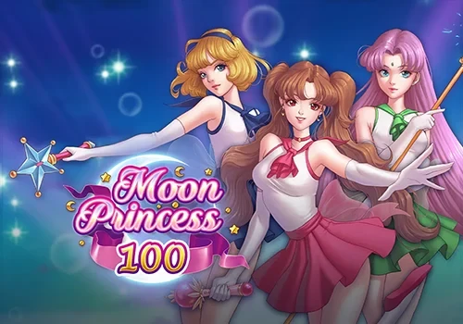
開箱 No.023 Moon Princess 100
日期 2023.03.29 ｜ 来源 https://ezslotdesign.com/slot-unboxing023/

遊戲基本資訊
• 遊戲名稱：Moon Princess 100
• 開發商：Play'n Go
• 滾輪設定：5 x 5 (Grid Game)
• 贏分類型：三消，直橫3顆以上贏分
• 輸贏起伏：Base Game 中等，Free Game 可自選
• 最大贏分：15000倍
[影片] https://www.youtube.com/watch?v=dN2We9HQe5E
遊戲特色
基本上玩法和前作幾乎一樣，只做了下列改動
• 倍數上限提升到最大100倍
• Free Game場次上限提升到100場
• 部分符號、全消的賠率降低


倍數和場次最大值都提升至100
美術與音效
由於玩法都一樣，所以美術和音效的基本上都跟一代差不多，有差別的地方如下
• 左上角的倍數呈現方式有調整，上次講到倍數增加的時間點太晚，會讓玩家誤會的這個部分，在這代也做了改善。他將提升倍數的表演做在算完分之後，這樣下一把算分前就會是已經加過倍數的狀態，就不會搞不清楚了。
• 背景音樂有換一組，但跟之前一樣會根據贏分狀況有起伏，所以本質上其實是差不多的，優點一樣有保留下來。
試玩體驗
玩起來跟前一代的體驗差不多，畢竟沒有改太多地方。倍數的表演改動有讓我更直覺的去玩，加上他的倍數上限拉高，對於極限大獎的想像空間確實比較大很多
其實雖然說為了提高倍數的上限他有降一些賠付作為代價，但實際上也只降了Wild 4連線和全消的分數，基本上都是低機率的東西。回頭看前一代，真的會玩到20倍以上運氣也是要很好，表示其實無論增減，改動的部分都是在低機率的地方，對於大部分遊玩的時間很可能是沒有太大的影響的。那這也說明這兩款的體感大致上沒有差太多，主要還是想像空間的差距，我個人認為這種拿比較不被重視的東西去換取想像空間的作法蠻好的，畢竟中大獎是所有玩家夢寐以求的，那夢當然是越大越好嘛!
總結
改良點
• 表演有做優化，減少誤解。
• 極限大獎的上限拉高，更有期待感。
只能說，如果兩代選一代的話，基本上2代就是升級款，1代有的2代都有，而2代又更有期待感，毫無疑問一定是選新2代。
試玩專區
有興趣的玩家也可以點下面連結試玩
Moon Princess 100
The princesses return in a magical sequel


Play'n GO

